界面&功能
翅膀系统 |  |  |  | 功能规则

 | 功能入口 |  |  |  | 翅膀基本规则
 |  |  |  |  | 1.设计目的是什么
 | 1.主界面点击角色下的【翅膀】页签进入，也可以和功能NPC对话打开 |  |  |  | ▶ | 提供玩家培养的系统。
 |  |  |  |  | 2.解锁方式
 |  |  |  |  | ▶ | 根据玩家等级开放
 |  |  |  |  | 3.基本规则
 |  |  |  |  | ▶
 |  |  |  |  | ▶
 |  |  |  |  | ▶

 |  |  |  |  | 4.数值节奏
 |  |  |  |  | ▶
 |  |  |  |  | ▶

 | 翅膀主界面【当前为示例】
3
1
2
7
4
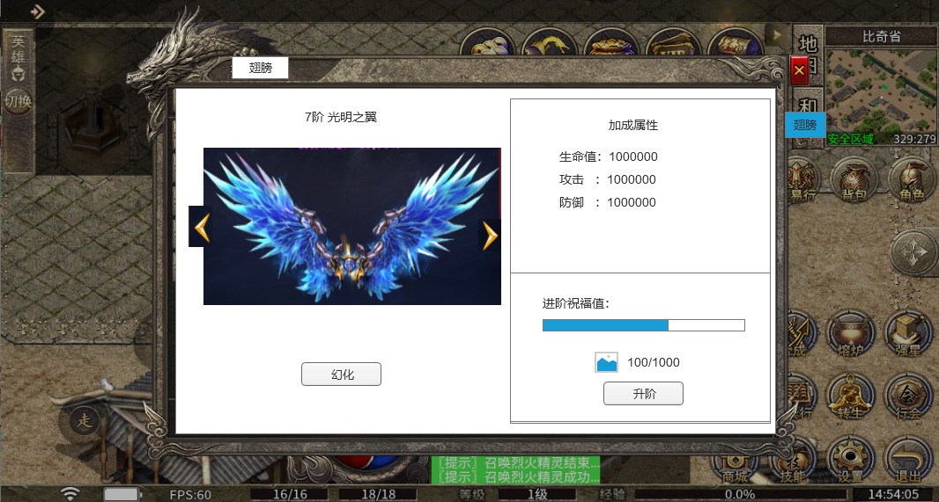
 |  | 1.关闭按钮 |  |  | 1.关闭按钮
 |  | ▶ | 点击关闭界面 |  | ▶ | 点击关闭界面
 |  | 2.页签按钮 |  |  | 2.页签按钮
 |  | ▶ | 点击关闭界面 |  | ▶ | 点击关闭界面
 |  | 3.翅膀名字 |  |  | 3.翅膀名字
 |  | ▶ | 需要有一个合适的底图，一个虚的形象来展现翅膀。 |  | ▶ | 需要有一个合适的底图，一个虚的形象来展现翅膀。
 |  | 4.翅膀模型展示 |  |  | 4.翅膀模型展示
 |  | ▶ | 默认展示当前等级的翅膀模型 |  | ▶ | 默认展示当前等级的翅膀模型
 |  | 5.左右滑动按钮 |  |  | 5.左右滑动按钮
 |  | ▶ | 玩家点击可以左右滑动翅膀，查看各个等级的翅膀模型 |  | ▶ | 玩家点击可以左右滑动翅膀，查看各个等级的翅膀模型
 |  | ▶ | 滑动的时候，属性显示会跟着变化，显示具体翅膀的属性，升阶区域不会跟着变 |  | ▶ | 滑动的时候，属性显示会跟着变化，显示具体翅膀的属性，升阶区域不会跟着变
 |  | 6.幻化按钮 |  |  | 6.幻化按钮
5
 |  | ▶ | 玩家选择显示的翅膀 |  | ▶ | 玩家选择显示的翅膀，默认显示新获得的翅膀，点击幻化就是幻化该翅膀，等级还未到的翅膀不显示幻化按钮，显示“未解锁”。
 |  |  | 如果选中的翅膀是已经幻化的，幻化按钮文字显示“已幻化”，按钮灰色不可点击 |  |  | 如果选中的翅膀是已经幻化的，幻化按钮文字显示“已幻化”，按钮灰色不可点击
8
 |  |  | 如果是未解锁的翅膀，按钮处显示“未解锁”文字 |  | 7.翅膀加成属性
 |  | 7.翅膀加成属性 |  |  | ▶ | 显示当前翅膀的属性加成
 |  | ▶ | 显示当前翅膀的属性加成 |  | ▶ | 具体属性可配置
 |  | 8.祝福值和祝福进度条 |  |  | 8.祝福值和祝福进度条
 |  | ▶ | 显示祝福值和祝福进度条 |  | ▶ | 祝福条进度
 |  | 9.翅膀升阶操作区域 |  |  |  | 每次进阶失败增加1的进度，最多100进度。
9
 |  | ▶ | 显示升级需要的道具图标和数量 |  | 9.翅膀升阶操作区域
 |  |  | 数量显示：当前玩家拥有的数量/升级需要的数量，当前玩家拥有的数量满足时显示绿色，不满足显示其他颜色 |  | ▶ | 显示升级需要的道具图标和数量
6
 |  | ▶ | 升阶按钮 |  |  | 数量显示：当前玩家拥有的数量/升级需要的数量，当前玩家拥有的数量满足时显示绿色，不满足显示其他颜色
 |  |  | 点击升级操作 |  | ▶ | 升阶按钮
 |  | ▶ | 满级情况处理 |  |  | 升阶规则：
 |  |  | 如果翅膀满级，则升级区域不显示祝福值和进度，不显示升级需要的道具和按钮，而是显示“已满阶”标签图片 |  |  | 每次点击升阶都有成功率，成功则翅膀升阶，失败则累积祝福值
 |  |  |  |  |  | 每失败1次增加1点祝福值，每1点祝福值增加的额外成功率可配置
 |  |  |  |  |  | 祝福值满100的时候，不管成功率是不是100%，下次升阶必然成功。
 |  |  |  |  |  | 升阶材料不足提示“XX不足,无法升阶！”
 |  |  |  |  |  | 升阶成功后界面刷新，翅膀等阶+1，显示新的翅膀和属性
 | 无标注版 |  |  |  |  | 升阶成功后祝福值清零。
 |  |  |  |  | ▶ | 满级情况处理
 |  |  |  |  |  | 如果翅膀满级，则升级区域不显示祝福值和进度，不显示升级需要的道具和按钮，而是显示“已满阶”标签图片
 |  |  |  |  | ▶ | 升级材料道具图标点击可以弹出道具TIPS

